问题1
2011年底 | 2012年底 | 1、2012年离职员工 |  | 2011年底
A0009 | A0018 |  | TRUE | A0009
A0016 | A0038 |  |  | A0050
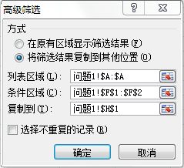
A0050 | A0031 |  |  | A0006
A0021 | A0001 |  |  | A0002
A0041 | A0012 |  |  | A0028
A0006 | A0044 |  |  | A0033
A0037 | A0021 |  |  | A0040
A0001 | A0013 |  |  | A0007
A0002 | A0016 |  |  | A0015
A0028 | A0030 |  |  | A0017
A0038 | A0008
A0004 | A0037
A0033 | A0010
A0039 | A0045
A0040 | A0042
A0007 | A0039
A0012 | A0041
A0015 | A0046
A0017 | A0004

问题2
2011年底 | 2012年底 | 2、2012年新入职员工 |  | 2012年底
A0009 | A0018 |  | TRUE | A0018
A0016 | A0038 |  |  | A0031
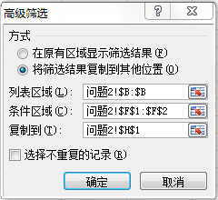
A0050 | A0031 |  |  | A0044
A0021 | A0001 |  |  | A0013
A0041 | A0012 |  |  | A0030
A0006 | A0044 |  |  | A0008
A0037 | A0021 |  |  | A0010
A0001 | A0013 |  |  | A0045
A0002 | A0016 |  |  | A0042
A0028 | A0030 |  |  | A0046
A0038 | A0008
A0004 | A0037
A0033 | A0010
A0039 | A0045
A0040 | A0042
A0007 | A0039
A0012 | A0041
A0015 | A0046
A0017 | A0004

问题3
2011年底 | 2012年底 | 3、2012年度未变动的员工 |  | 2011年底
A0009 | A0018 |  | FALSE | A0016
A0016 | A0038 |  |  | A0021

A0050 | A0031 |  |  | A0041
A0021 | A0001 |  |  | A0037
A0041 | A0012 |  |  | A0001
A0006 | A0044 |  |  | A0038
A0037 | A0021 |  |  | A0004
A0001 | A0013 |  |  | A0039
A0002 | A0016 |  |  | A0012
A0028 | A0030
A0038 | A0008
A0004 | A0037
A0033 | A0010
A0039 | A0045
A0040 | A0042
A0007 | A0039
A0012 | A0041
A0015 | A0046
A0017 | A0004

